Лист1
 |  |  | Кроссворд по теме "СПОРТ"
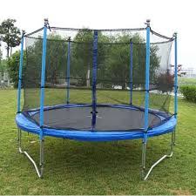
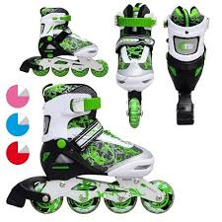
По вертикали |  |  |  |  |  |  |  |  | По горизотали

1.Средство передвижения на лодке. |  |  |  |  |  |  |  |  | 3.Средство передвижения.

0 | 0 | 0 | 0 | 0 |  |  |  | не правильно | 0 | 0 | 0 | 0 | 0 | 0 | 0 | 0 | 0 | не правильно

2.В эту игру играет Neymar Jr |  |  |  |  |  |  |  |  | 9.Ей играют в теннис.

0 | 0 | 0 | 0 | 0 | 0 |  |  | не правильно | 0 | 0 | 0 | 0 | 0 | 0 | 0 |  |  | не правильно

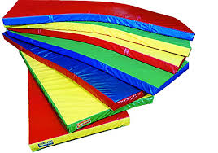
4. На них катаются зимой. |  |  |  |  |  |  |  |  | 10.В эту игру играют ракеткой.
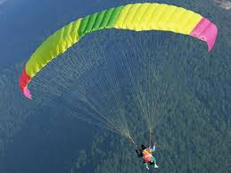
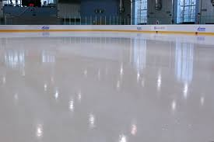
0 | 0 | 0 | 0 |  |  |  |  | не правильно | 0 | 0 | 0 | 0 | 0 | 0 |  |  |  | не правильно

5.С ним прыгают с самолета. |  |  |  |  |  |  |  |  | 11.Обувь с калесиками.


0 | 0 | 0 | 0 | 0 | 0 | 0 |  | не правильно | 0 | 0 | 0 | 0 | 0 | 0 |  |  |  | не правильно
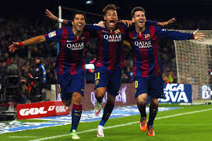
6.Человек с клюшкой. |  |  |  |  |  |  |  |  | 13.Место для спарингов.
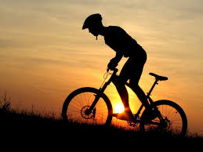
0 | 0 | 0 | 0 | 0 | 0 | 0 | 0 | не правильно | 0 | 0 | 0 | 0 |  |  |  |  |  | не правильно

7.Замершая вода. |  |  |  |  |  |  |  |  | 14.Спорт развивающий ум.

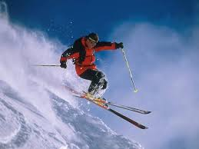
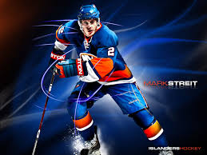
0 | 0 | 0 | 0 | 0 |  |  |  | не правильно | 0 | 0 | 0 | 0 | 0 | 0 | 0 |  |  | не правильно

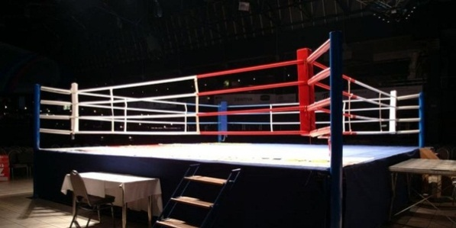
8.Этим должен заниматься каждый. |  |  |  |  |  |  |  |  | 16.на нем прыгают.

0 | 0 | 0 | 0 | 0 |  |  |  | не правильно | 0 | 0 | 0 | 0 | 0 |  |  |  |  | не правильно

12.На них прыгают.
 |  |  |  |  |  |  |  |  | еще не все сделано
0 | 0 | 0 | 0 |  |  |  |  | не правильно

15.Им играют.

0 | 0 | 0 |  |  |  |  |  | не правильно | Выполнил: Юсупов Тимур 8б

